SAMPUL
PT PLN (PERSERO)
UNIT INDUK PEMBANGKITAN SUMBAGSEL

Note : Gambar bisa diganti dengan foto gudang masing2

LAPORAN MANAJEMEN MATERIAL
UPK TARAHAN

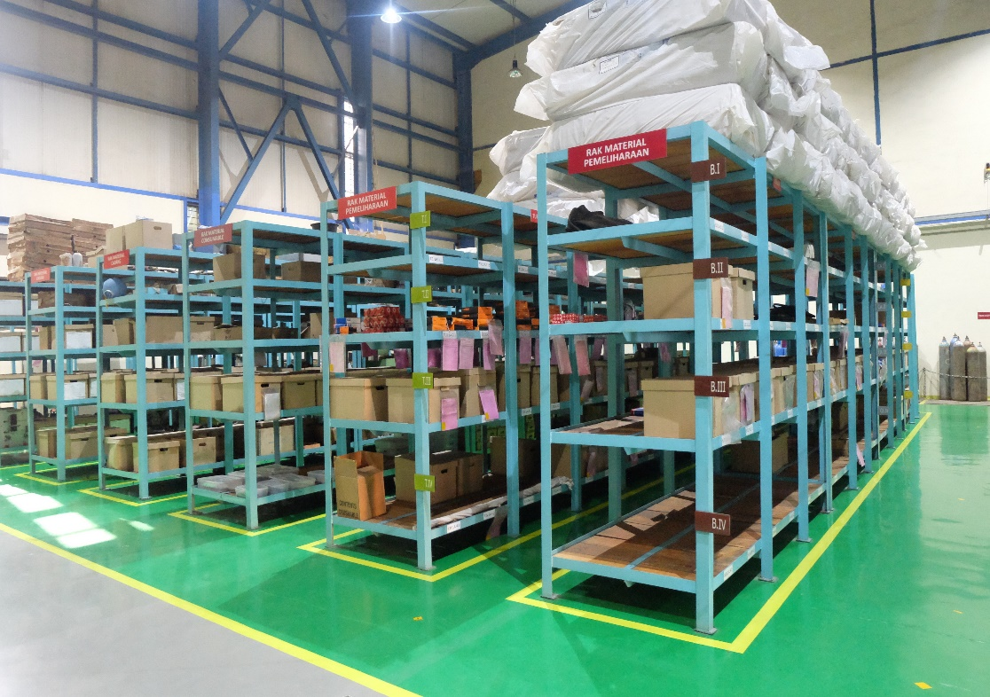

PERIODE JUNI 2020

DAFTAR ISI
PT PLN (PERSERO)
UNIT INDUK PEMBANGKITAN SUMBAGSEL
UPK TARAHAN

LAPORAN
MATERIAL MANAGEMENT

 | R RESUME

 | R LAPORAN MANAJEMEN MATERIAL

 | R LAPORAN PERSEDIAAN MATERIAL

 | R LAPORAN MUTASI MASUK MATERIAL

 | R LAPORAN MUTASI KELUAR MATERIAL

 | R LAPORAN PURCHASE REQUISITION

 | R LAPORAN MATERIAL DEAD STOCK DAN SLOW MOVING

 | R MONITORING MATERIAL BEKAS PAKAI

PERIODE : 01 - 30 JUNI 2020

SUMMARY
PT PLN (PERSERO)
UNIT INDUK PEMBANGKITAN SUMBAGSEL
UPK TARAHAN

 |  | SUMMARY

Nilai Transaksi Bulan Mei 2020 :
A. | Katalog Material Total | : |  | 3,472 | Item
 | 1. Katalog Existing | : |  | 3,465 | Item
 | 2. Penambahan Katalog | : |  | 7 | Item
B. | Material Persediaan Total | : | Rp. | 10,255,760,885
 | 1. Non BBM | : | Rp. | 6,262,190,240
 | 2. BBM, Pelumas dan Kimia | : | Rp. | 3,993,570,645
C. | Material Persediaan Total Bulan Lalu | : | Rp. | 9,497,133,091
 | 1. Non BBM | : | Rp. | 5,500,700,016
 | 2. BBM, Pelumas dan Kimia | : | Rp. | 3,996,433,075
D. | Penerimaaan Material Persediaan Total | : | Rp. | 663,427,794
 | 1. Non BBM | : | Rp. | -
 | 2. BBM, Pelumas dan Kimia | : | Rp. | 663,427,794
E. | Pemakaian Material Persediaan Total | : | Rp. | -
 | 1. Non BBM | : | Rp. | -
 | 2. BBM, Pelumas dan Kimia | : | Rp. | -
F. | Purchase Requistion Total | : | Rp. | 1,289,147,744
 | 1. Purchase Requistion Item | : | Rp. | 836,915,940
 | 2. Purchase Requistion Material | : | Rp. | 4
 | 3. Purchase Requistion Jasa | : | Rp. | 452,231,800
G. | Dead Stock Total | : | Rp. | 2,010,797,695
 | 1. Pemakaian Dead Stock | : | Rp. | -
H. | Slow Moving Total | : | Rp. | 6,075,202,045
 | 1. Pemakaian Slow Moving | : | Rp. | 0
I. | Material Bekas Pakai Total | : |  | 8 | Item
 | 1. Layak Pakai | : |  | 3 | Item
 | 2. Layak Repair | : |  | - | Item
 | 3. Rusak/Limbah B3 | : |  | 5 | Item
J. | Service Level Material | : |  | 100 | %
K. | Perputaran Material (ITO) | : |  | - | kali

MM05
PT PLN (PERSERO)
UNIT INDUK PEMBANGKITAN SUMBAGSEL
UPK TARAHAN
PT PLN (PERSERO)
UNIT INDUK PEMBANGKITAN SUMBAGSEL
UPK TARAHAN

LAPORAN MANAJEMEN MATERIAL UPK TARAHAN
BULAN JULI TAHUN 2020

1. Kondisi katalog
NO | URAIAN |  |  | SAT |  | Jumlah (item)
 |  |  |  |  | Desember 2019 | Januari | Februari | Maret | April | Mei | Juni | Juli | Agustus | September | Oktober | November | Desember
 | KATALOG EXISTING
1 | 1000 HAR TRANSFORMATOR |  | 1000 | item | - | - | - | - | - | - | - | -
2 | 1001 HAR SWITCHGEAR & JARINGAN |  | 1001 | item | 44 | 44 | 44 | 44 | 44 | 44 | 44 | 44
3 | 1002 HAR KABEL |  | 1002 | item | 23 | 23 | 23 | 25 | 37 | 37 | 37 | 37
4 | 1003 HAR ALAT UKUR |  | 1003 | item | 40 | 40 | 40 | 40 | 40 | 40 | 40 | 40
5 | 1005 HAR PERSEDIAAN UMUM |  | 1005 | item | 374 | 374 | 374 | 407 | 517 | 524 | 525 | 527
6 | 1007 HAR INSTALASI & MESIN |  | 1007 | item | 2,605 | 2,605 | 2,626 | 2,630 | 2,642 | 2,644 | 2,647 | 2,665
7 | 4000 FUEL BATUBARA |  | 4000 | item | 1 | 1 | 1 | 1 | 1 | 1 | 1 | 1
8 | 4001 FUEL MINYAK BAKAR HSD |  | 4001 | item | 2 | 2 | 2 | 2 | 2 | 2 | 2 | 2
9 | 4002 FUEL-Minyak Bakar IDO |  | 4002 | item | - | - | - |  | - | - | - | -
10 | 4003 FUEL-Minyak Bakar Residu |  | 4003 | item | - | - | - | - | - | - | - | -
11 | 4004 FUEL-Minyak & Pelumas |  | 4004 | item | 59 | 59 | 59 | 59 | 61 | 61 | 61 | 61
12 | 4005 FUEL-Camp. Kimia,Additive |  | 4005 | item | 97 | 97 | 97 | 97 | 104 | 105 | 108 | 109
13 | 1021 HAR-Material Utk Dihapus |  | 1021 | item | - | -
 | Total |  |  | item | 3,245 | 3,245 | 3,266 | 3,305 | 3,448 | 3,458 | 3,465 | 3,486 | - | - | - | - | -

 | PENAMBAHAN KATALOG BARU
1 | 1000 HAR TRANSFORMATOR |  | 1000 | item | - | - |  |  |  | - | - | -
2 | 1001 HAR SWITCHGEAR & JARINGAN |  | 1001 | item | - | - |  |  |  | - | - | -
3 | 1002 HAR KABEL |  | 1002 | item | - | - |  |  | 1 | - | - | -
4 | 1003 HAR ALAT UKUR |  | 1003 | item | - | - |  |  |  | - | - | -
5 | 1005 HAR PERSEDIAAN UMUM |  | 1005 | item | - | - |  | 83 |  | 7 | 1 | 2
6 | 1007 HAR INSTALASI & MESIN |  | 1007 | item | - | - | 17 |  |  | 2 | 3 | 18
7 | 4000 FUEL BATUBARA |  | 4000 | item | - | - |  |  |  | - | - | -
8 | 4001 FUEL MINYAK BAKAR HSD |  | 4001 | item | - | - |  |  |  | - | - | -
9 | 4002 FUEL-Minyak Bakar IDO |  | 4002 | item | - | - |  |  |  | - | - | -
10 | 4003 FUEL-Minyak Bakar Residu |  | 4003 | item | - | - |  |  |  | - | - | -
11 | 4004 FUEL-Minyak & Pelumas |  | 4004 | item | - | - |  |  |  | - | - | -
12 | 4005 FUEL-Camp. Kimia,Additive |  | 4005 | item | - | - |  |  |  | 1 | 3 | 1
13 | 1021 HAR-Material Utk Dihapus |  | 1021 | item | - | - |  |  |  | - | - | -
 | Total |  |  | item | - | - | 17 | 83 | 1 | 10 | 7 | 21 | - | - | - | - | -
 | RASIO KATALOG EXISTING DG KATALOG BARU |  |  | % | 0.00% | 0.00% | 0.52% | 2.56% | 0.03% | 0.31% | 0.22% | 0.65% | 0.00% | 0.00% | 0.00% | 0.00% | 0.00%

2. Transaksi pengadaan
NO | URAIAN |  |  | SAT |  | Jumlah (item)
 |  |  |  |  | Desember 2019 | Januari | Februari | Maret | April | Mei | Juni | Juli | Agustus | September | Oktober | November | Desember
1 | USULAN PENGADAAN MATERIAL (PR Item Stock) |  |  | Item | 3 | 18 | - | 8 | 76 | 9 | 124 | 38 |  |  |  |  |  | 276
2 | USULAN PENGADAAN MATERIAL (PR Material Non Stock) |  |  | Item | - | 3 | 2 | 3 | 3 | 3 | 3 | 23 |  |  |  |  |  | 40
3 | USULAN PENGADAAN Jasa (PR Pengadaan Jasa) |  |  | Item | 3 | 4 | 8 | 8 | 20 | 5 | 5 | 23 |  |  |  |  |  | 76
4 | PURCHASE ORDER MATERIAL (PO Item Stock) |  |  | Item | 6 | 18 | - | 8 | 76 | 9 | 124 | 7 |  |  |  |  |  | 242
5 | PURCHASE ORDER MATERIAL (PO Material Non Stock) |  |  | Item | - | 3 | 2 | 3 | 3 | 3 | 3 | 3 |  |  |  |  |  | 20
6 | PURCHASE ORDER Jasa ( PO Jasa) (Pengadaan Material Jasa) |  |  | Item | 5 | 4 | 7 | 8 | 18 | 5 | 5 | 10 |  |  |  |  |  | 57
7 | TOTAL PURCHASE ORDER (PO) TERLAMBAT |  |  | Item | (5) | - | 1 | - | 2 | - | - | 64 | - | - | - | - | - | 67
8 | PURCHASE EFECTIVENESS (Item Stock) (Total Pengadaan / Usulan Pengadaan) |  |  | % | 200% | 100% | #DIV/0! | 100% | 100% | 100% | 100% | 18% | #DIV/0! | #DIV/0! | #DIV/0! | #DIV/0! | #DIV/0! | 88%
9 | PURCHASE EFECTIVENESS (Material Non Stock) (Total Pengadaan / Usulan Pengadaan) |  |  | % | #DIV/0! | 100% | 100% | 100% | 100% | 100% | 100% | 13% | #DIV/0! | #DIV/0! | #DIV/0! | #DIV/0! | #DIV/0! | 50%
10 | PURCHASE EFECTIVENESS (Jasa) (Total Pengadaan / Usulan Pengadaan) |  |  | % | 1.6666666667 | 1 | 0.875 | 1 | 0.9 | 1 | 1 | 0.4347826087 | #DIV/0! | #DIV/0! | #DIV/0! | #DIV/0! | #DIV/0! | 0.75
11 | RASIO PURCHASE ORDER (PO) TERLAMBAT |  |  | % | -0.45454545455 | 0 | 0.11111111111 | 0 | 0.020618556701 | 0 | 0 | 3.2 | #DIV/0! | #DIV/0! | #DIV/0! | #DIV/0! | #DIV/0! | 0.21003134796

3. Transaksi Pengadaan (Rupiah)
NO | URAIAN |  |  | SAT |  | Jumlah (Rupiah)
 |  |  |  |  | Desember 2019 | Januari | Februari | Maret | April | Mei | Juni | Juli | Agustus | September | Oktober | November | Desember
1 | USULAN PENGADAAN MATERIAL (PR Item Stock) |  |  | Rp. | 14,459,146,788 | 890,583,050 | - | 145,595,000 | 751,084,007 | 1,301,684,495 | 836,915,940 | 1,598,222,574 |  |  |  |  |  | 5,524,085,066
2 | USULAN PENGADAAN MATERIAL (PR Material Non Stock) |  |  | Rp. | - | 26,470,500 | 51,161,500 | 25,394,000 | 27,646,850 | 24,986,000 | 24,986,000 | 331,394,150 |  |  |  |  |  | 512,039,000
3 | USULAN PENGADAAN Jasa (PR Pengadaan Jasa) |  |  | Rp. | 23,154,000,000 | 3,870,721,832 | 639,921,150 | 3,720,435,500 | 437,427,670 | 298,107,000 | 452,231,800 | 402,168,000 |  |  |  |  |  | 9,821,012,952
4 | TOTAL USULAN PENGADAAN (PR) |  |  | Rp. | 37,613,146,788 | 4,787,775,382 | 691,082,650 | 25,394,000 | 437,427,670 | - | 1,314,133,740 | 2,331,784,724 | - | - | - | - | - | 15,857,137,018
5 | PURCHASE ORDER MATERIAL (PO item stock) |  |  | Rp. | 16,087,479,430 | 890,583,050 | - | 160,154,500 | 790,282,570 | 1,064,862,420 | 919,309,534 | 155,701,955
6 | PURCHASE ORDER MATERIAL (PO item non stock) |  |  |  | - | 26,470,500 | 51,161,500 | 25,394,000 | 25,133,500 | 24,986,000 | 24,986,000 | 24,986,000
6 | PURCHASE ORDER (PO Jasa) (Pengadaan material Jasa) |  |  | Rp. | 48,515,717,250 | 3,870,721,832 | 581,746,500 | 4,092,479,050 | 485,194,278 | 327,917,700 | 496,244,980 | 439,252,000
7 | TOTAL PURCHASE ORDER (PO) |  |  | Rp. | 64,603,196,680 | 4,787,775,382 | 632,908,000 | 4,278,027,550 | 1,300,610,348 | 1,417,766,120 | 1,440,540,514 | 619,939,955
8 | RASIO PO ITEM STOCK (pengadaan material ) / total pengadaan |  |  | % | 25% | 19% | 0% | 4% | 61% | 75% | 64% | 25% | #DIV/0! | #DIV/0! | #DIV/0! | #DIV/0! | #DIV/0!
9 | RASIO PO MATERIAL NON STOCK (pengadaan material ) / total pengadaan |  |  | % | 0% | 1% | 8% | 1% | 2% | 2% | 2% | 4% | #DIV/0! | #DIV/0! | #DIV/0! | #DIV/0! | #DIV/0!
10 | RASIO PO JASA (pengadaan Jasa) / total pengadaan |  |  | % | 75% | 81% | 92% | 96% | 37% | 23% | 34% | 71% | #DIV/0! | #DIV/0! | #DIV/0! | #DIV/0! | #DIV/0!

5. Kondisi Persediaan Gudang (Item)
NO | URAIAN |  |  |  |  | Jumlah (item)
 |  |  |  |  | Desember 2019 | Januari | Februari | Maret | April | Mei | Juni | Juli | Agustus | September | Oktober | November | Desember
1 | 1000 HAR TRANSFORMATOR |  | 1000 | item | - | - | - |  | - | - | - | -
2 | 1001 HAR SWITCHGEAR & JARINGAN |  | 1001 | item | - | - | - |  | - | - | - | -
3 | 1002 HAR KABEL |  | 1002 | item | 1 | 1 | 1 | 1 | 1 | 1 | 1 | 12
4 | 1003 HAR ALAT UKUR |  | 1003 | item | - | - | - | - | - | - | - | -
5 | 1005 HAR PERSEDIAAN UMUM |  | 1005 | item | 23 | 23 | 23 | 21 | 21 | 21 | 122 | 124
6 | 1007 HAR INSTALASI & MESIN |  | 1007 | item | 195 | 195 | 258 | 225 | 224 | 222 | 281 | 288
7 | 4000 FUEL BATUBARA |  | 4000 | item | 1 | 1 | 1 | 1 | 1 | 1 | 1 | 1
8 | 4001 FUEL MINYAK BAKAR HSD |  | 4001 | item | 1 | 1 | 1 | 1 | 1 | 1 | 1 | 1
9 | 4002 FUEL-Minyak Bakar IDO |  | 4002 | item | - | - | - | - | - | - | - | -
10 | 4003 FUEL-Minyak Bakar Residu |  | 4003 | item | - | - | - | - | - | - | - | -
11 | 4004 FUEL-Minyak & Pelumas |  | 4004 | item | 30 | 30 | 30 | 29 | 28 | 28 | 28 | 32
12 | 4005 FUEL-Camp. Kimia,Additive |  | 4005 | item | 52 | 52 | 53 | 53 | 53 | 53 | 55 | 49
13 | 1021 HAR-Material Utk Dihapus |  | 1021 | item | - | -
 | Total Non Fuel |  |  |  | 219 | 219 | 284 | 331 | 329 | 327 | 489 | 507 | 0 | 0 | 0 | 0 | 0
 | Total |  |  |  | 303 | 303 | 367 | 331 | 329 | 327 | 489 | 507 | 0 | 0 | 0 | 0 | 0

6. Kondisi persediaan Gudang (Rupiah)
NO | URAIAN |  |  |  |  | Jumlah (rupiah)
 |  |  |  |  | Desember 2019 | Januari | Februari | Maret | April | Mei | Juni | Juli | Agustus | September | Oktober | November | Desember
1 | 1000 HAR TRANSFORMATOR |  | 1000 | Rp | - | - | - | - | - | - | - | -
2 | 1001 HAR SWITCHGEAR & JARINGAN |  | 1001 | Rp | - | - | - | - | - | - | - | -
3 | 1002 HAR KABEL |  | 1002 | Rp | 30,245,600 | 30,245,600 | 30,245,600 | 30,245,600 | 30,245,600 | 30,245,600 | 32,682,100 | 32,682,100
4 | 1003 HAR ALAT UKUR |  | 1003 | Rp | - | - | - | - | - | - | - | -
5 | 1005 HAR PERSEDIAAN UMUM |  | 1005 | Rp | 140,301,058 | 140,301,058 | 140,301,058 | 137,294,758 | 137,294,758 | 137,294,758 | 535,597,938 | 684,235,389
6 | 1007 HAR INSTALASI & MESIN |  | 1007 | Rp | 13,627,580,392 | 13,627,580,392 | 11,085,763,092 | 6,556,872,518 | 5,380,129,658 | 5,333,159,658 | 5,693,910,202 | 6,060,743,851
7 | 4000 FUEL BATUBARA |  | 4000 | Rp | 20,056,466,903 | 32,682,100 | 24,138,019,700 | 23,860,598,980 | 23,096,407,942 | - | - | -
8 | 4001 FUEL MINYAK BAKAR HSD |  | 4001 | Rp | 2,622,239,267 | 14,309,732,737 | 4,332,126,767 | 3,645,154,615 | 4,465,917,529 | - | - | -
9 | 4002 FUEL-Minyak Bakar IDO |  | 4002 | Rp | - | - | - | - | - | - | - | -
10 | 4003 FUEL-Minyak Bakar Residu |  | 4003 | Rp | - | - | - | - | - | - | - | -
11 | 4004 FUEL-Minyak & Pelumas |  | 4004 | Rp | 1,436,955,809 | 1,436,955,809 | 1,436,955,809 | 1,420,062,614 | 1,179,625,164 | 1,179,625,164 | 1,179,625,164 | 1,500,527,735
12 | 4005 FUEL-Camp. Kimia,Additive |  | 4005 | Rp | 2,869,431,059 | 2,896,720,577 | 3,481,874,100 | 3,383,961,909 | 3,724,913,109 | 2,816,807,911 | 2,813,945,481 | 2,801,564,437
13 | 1021 HAR-Material Utk Dihapus |  | 1021 | Rp | - | - | - |  | - | -
 | Total Non Fuel |  |  | Rp | 13,798,127,050 | 13,798,127,050 | 11,256,309,750 | 6,724,412,876 | 5,547,670,016 | 5,500,700,016 | 6,262,190,240 | 6,777,661,340 | 0 | 0 | 0 | 0 | 0
 | Total Fuel (BBM, Pelumas,Kimia) |  |  | Rp | 26,985,093,038 | 18,676,091,223 | 33,388,976,376 | 32,309,778,118 | 32,466,863,744 | 3,996,433,075 | 3,993,570,645 | 4,302,092,172 | 0 | 0 | 0 | 0 | 0
 | Total Persediaan |  |  | Rp | 40,783,220,088 | 32,474,218,273 | 44,645,286,126 | 39,034,190,994 | 38,014,533,760 | 9,497,133,091 | 10,255,760,885 | 11,079,753,512 | 0 | 0 | 0 | 0 | 0
 | INVENTORY LEVEL NON FUEL |  |  | % | 0.0% | 0.0% | -18.4% | -51.3% | -59.8% | -60.1% | -54.6% | -50.9% | -100.0% | -100.0% | -100.0% | -100.0% | -100.0%
 | INVENTORY LEVEL |  |  | % | 0.0% | -20.4% | 9.5% | -4.3% | -6.8% | -76.7% | -74.9% | -72.8% | -100.0% | -100.0% | -100.0% | -100.0% | -100.0%

7. Transaksi Gudang
NO | URAIAN |  |  |  |  | Jumlah (rupiah)
 |  |  |  |  | Desember 2019 | Januari | Februari | Maret | April | Mei | Juni | Juli | Agustus | September | Oktober | November | Desember
 | PENERIMAAN MATERIAL
1 | 1000 HAR TRANSFORMATOR |  | 1000 | Rp | - | - | - |  | - | - | - | -
2 | 1001 HAR SWITCHGEAR & JARINGAN |  | 1001 | Rp | - | - | - |  | - | - | - | -
3 | 1002 HAR KABEL |  | 1002 | Rp | - | - | - |  | - | - | 1,050,500 | -
4 | 1003 HAR ALAT UKUR |  | 1003 | Rp | - | - | - |  | - | - | - | -
5 | 1005 HAR PERSEDIAAN UMUM |  | 1005 | Rp | 12,705,000 | - | - |  | - | - | - | -
6 | 1007 HAR INSTALASI & MESIN |  | 1007 | Rp | 141,570,000 | - | 4,891,432,700 |  | 160,154,500 | - | 662,377,294 | 785,941,455
7 | 4000 FUEL BATUBARA |  | 4000 | Rp | 55,231,203,551 | 34,536,705,070 | 35,475,832,814 | 37,467,015,364 | 42,126,675,544 | - | - | -
8 | 4001 FUEL MINYAK BAKAR HSD |  | 4001 | Rp | - | 2,467,107,237 |  |  | 833,184,000 | - | - | -
9 | 4002 FUEL-Minyak Bakar IDO |  | 4002 | Rp | - | - |  |  | - | - | - | -
10 | 4003 FUEL-Minyak Bakar Residu |  | 4003 | Rp | - | - |  |  | - | - | - | -
11 | 4004 FUEL-Minyak & Pelumas |  | 4004 | Rp | - | - |  |  | - | - | - | 327,722,450
12 | 4005 FUEL-Camp. Kimia,Additive |  | 4005 | Rp | 85,868,200 | 549,192,800 | 623,144,775 |  | 370,700,000 | - | - | -
13 | 1021 HAR-Material Utk Dihapus |  | 1021 | Rp | - | - |  |  | - |  | - | -
 | Total Non Fuel |  |  | Rp | 154,275,000 | 0 | 4,891,432,700 | 0 | 160,154,500 | 0 | 663,427,794 | 785,941,455 | 0 | 0 | 0 | 0 | 0
 | Total |  |  | Rp | 55,471,346,751 | 37,553,005,107 | 40,990,410,289 | 37,467,015,364 | 43,490,714,044 | 0 | 663,427,794 | 1,113,663,905 | 0 | 0 | 0 | 0 | 0

8. Transaksi Gudang
NO | URAIAN |  |  |  |  | Jumlah (rupiah)
 |  |  |  |  | Desember 2019 | Januari | Februari | Maret | April | Mei | Juni | Juli | Agustus | September | Oktober | November | Desember
 | PEMAKAIAN MATERIAL
1 | 1000 HAR TRANSFORMATOR |  | 1000 | Rp | - | - | - | - | - | - | - | -
2 | 1001 HAR SWITCHGEAR & JARINGAN |  | 1001 | Rp | - | - | - | - | - | - | - | -
3 | 1002 HAR KABEL |  | 1002 | Rp | - | - | - | - | - | - | - | -
4 | 1003 HAR ALAT UKUR |  | 1003 | Rp | 87,595,000 | - | - | - | - | - | - | -
5 | 1005 HAR PERSEDIAAN UMUM |  | 1005 | Rp | 593,239,291 | 300,000 | - | 3,006,300 | - | - | - | -
6 | 1007 HAR INSTALASI & MESIN |  | 1007 | Rp | 10,757,128,497 | 2,351,250 | 7,433,250,000 | 4,528,890,574 | 1,336,897,360 | - | - | 241,316,917
7 | 4000 FUEL BATUBARA |  | 4000 | Rp | 54,175,038,835 | 36,178,422,629 | 24,984,881,401 | 38,532,670,742 | 47,482,536,793 | 46,970,000 | - | -
8 | 4001 FUEL MINYAK BAKAR HSD |  | 4001 | Rp | 187,611,734 | 735,200,010 | 10,372,097 | 686,972,152 | 12,421,086 | - | - | -
9 | 4002 FUEL-Minyak Bakar IDO |  | 4002 | Rp | - | - | - | - | - | - | - | -
10 | 4003 FUEL-Minyak Bakar Residu |  | 4003 | Rp | - | - | - | - | - | - | - | -
11 | 4004 FUEL-Minyak & Pelumas |  | 4004 | Rp | 43,937,971 | 28,912,672 | - | 16,893,195 | 240,437,450 | - | - | 6,819,879
12 | 4005 FUEL-Camp. Kimia,Additive |  | 4005 | Rp | 734,477,958 | 346,003,166 | 37,991,252 | 97,912,191 | - | - | - | 286,202,056
13 | 1021 HAR-Material Utk Dihapus |  | 1021 | Rp | - | - | - | - | - | 863,481,998 | - | -
 | Total Non Fuel |  |  | Rp | 11,481,900,759 | 31,563,922 | 7,433,250,000 | 4,548,790,069 | 1,577,334,810 | 0 | 0 | 248,136,796 | 0 | 0 | 0 | 0 | 0
 | Total |  |  | Rp | 66,579,029,286 | 37,291,189,727 | 32,466,494,750 | 43,866,345,154 | 49,072,292,689 | 910,451,998 | 0 | 534,338,852 | 0 | 0 | 0 | 0 | 0

9. Transaksi Gudang (Item)
NO | URAIAN |  |  | SAT |  | Jumlah (item) |  |  |  |  |  |  |  |  |  |  |  |  | >>>> | DATA DIAMBIL DARI MB51 GOOD RECEIPT MVT.105
 |  |  |  |  | Desember 2019 | Januari | Februari | Maret | April | Mei | Juni | Juli | Agustus | September | Oktober | November | Desember
1 | PENERIMAAN (Material Masuk Gudang) |  |  | Item | 19 | - | 80 | - | 8 | - | 188 | 19
2 | RESERVASI ITEM (Permintaan Material ) |  |  | Item | 72 | 4 | 3 | 108 | 17 | 29 | - | 49
3 | RESERVASI ITEM YANG TERLAYANI (Permintaan Material Terlayani ) |  |  | Item | 72 | 4 | 2 | 27 | 15 | 29 | - | 49
4 | TOTAL STOCK MATERIAL GUDANG |  |  | Item | 303 | 303 | 367 | 331 | 329 | 327 | 489 | 507
 | STORE SERVICE LEVEL (Service Level Mat.) (Total Terlayani/ Total Permintaan) |  |  | % | 100% | 100% | 67% | 25% | 88% | 100% | #DIV/0! | 100% | #DIV/0! | #DIV/0! | #DIV/0! | #DIV/0! | #DIV/0!

10. Transaksi Gudang (Rupiah)
NO | URAIAN |  |  | SAT |  | Jumlah (rupiah)
 |  |  |  |  | Desember 2019 | Januari | Februari | Maret | April | Mei | Juni | Juli | Agustus | September | Oktober | November | Desember
1 | PENERIMAAN (Nilai Material Masuk Gudang) |  |  | Rp. | 154,275,000 | - | 4,891,432,700 | - | 160,154,500 | - | 663,427,794 | 785,941,455 | - | - | - | - | -
2 | RESERVASI MATERIAL YANG DILAYANI (Nilai Pemakaian Material) |  |  | Rp. | 11,481,900,759 | 31,563,922 | 7,433,250,000 | 4,548,790,069 | 1,577,334,810 | 46,970,000 | - | 248,136,796 | - | - | - | - | -
3 | TOTAL NILAI GUDANG (non Fuel) |  |  | Rp. | 13,798,127,050 | 13,798,127,050 | 11,256,309,750 | 6,724,412,876 | 5,547,670,016 | 5,500,700,016 | 6,262,190,240 | 6,777,661,340 | - | - | - | - | -
4 | SPARE PART TURNOVER Total Biaya Material / ((Saldo Awal+Sado Akhir)/2) |  |  | Kali | 4.05 | 0.00 | 0.60 | 1.17 | 1.41 | 1.41 | 1.36 | 1.35 | 2.01 | 2.01 | 2.01 | 2.01 | 2.01
5 | SPARE PART TURNOVER TIAP BULAN Total Biaya Material / ((Saldo Awal+Sado Akhir)/2) |  |  | Kali | 0.59 | 0.00 | 0.00 | 1.17 | 0.00 | 0.00 | 1.36 | 0.00 | 2.01 | 0.00 | 0.00 | 2.01 | 0.00
 | Nilai Gudang Non Fuel Akhir Tahun 2019 :
 | Rp. | 13,798,127,050
 | Nilai Gudang Akhir Tahun 2019 :
 | Rp. | 40,783,220,088

11. Work Order Backlog
NO | URAIAN |  |  | SAT |  | Jumlah (rupiah)
 |  |  |  |  | Desember 2019 | Januari | Februari | Maret | April | Mei | Juni | Juli | Agustus | September | Oktober | November | Desember
1 | TOTAL WORK ORDER |  |  | Item | 1,139 | 834 | 727 | 738 | 1,019 | 1,335 | - | - | - | - | - | - | -
2 | TOTAL WORK ORDER BACKLOG |  |  | Item | 12 | 36 | 360 | 7 | - | - | - | - | - | - | - | - | -
3 | TOTAL WO BACKLOG TUNGGU PART |  |  | Item | 2 | 9 | 2 | 5 | - | 2 | - | - | - | - | - | - | -
 | RASIO WO BACKLOCK TUNGGU PART |  |  | % | 17% | 25.00% | - | - | - | - | - | - | - | - | - | - | -

12. KPI Manajemen Material
No | URAIAN |  | inventory EAM | SAT |  | Jumlah (rupiah)
 |  |  |  |  | Desember 2019 | Januari | Februari | Maret | April | Mei | Juni | Juli | Agustus | September | Oktober | November | Desember
1 | PURCHASE EFECTIFVENES (Material) (Total pengadaan/Usulan Pengadaan) |  | Level 3 > 85% Level 4 > 95% | % | 200% | 100% | 0 | 0 | 0 | 100% | 100% | 18% | #DIV/0! | #DIV/0! | #DIV/0! | #DIV/0! | #DIV/0!
2 | PURCHASE EFECTIFVENES ( Jasa) (Total pengadaan/Usulan Pengadaan) |  | Level 3 > 85% Level 4 > 95% | % | 167% | 100% | 88% | 0 | 114% | 100% | 100% | 43% | #DIV/0! | #DIV/0! | #DIV/0! | #DIV/0! | #DIV/0!
3 | RASIO PURCHASE ORDER (PO) TERLAMBAT (Total PO Terlambat/Total PO) |  | - | % | -45% | 0% | 0 | 0% | -13% | 0% | 0% | 320% | #DIV/0! | #DIV/0! | #DIV/0! | #DIV/0! | #DIV/0!
4 | RASIO PO NON STOCK DAN STOCK Biaya Mat. Non Stock / Biaya Mat. Stock |  | - | % | 25% | 19% | 0% | 0% | 0% | 0% | 0% | #REF! | #REF! | #REF! | #REF! | #REF! | #REF!
1 | STORE SERVICE LEVEL (Service Level Material) (Total Terlayani / Total Permintaan ) |  | Level 3 > 85% Level 4 > 95% | % | 100% | 100% | 67% | 25% | 88% | 100% | #DIV/0! | 100% | #DIV/0! | #DIV/0! | #DIV/0! | #DIV/0! | #DIV/0!
2 | SPARE PART TURNOVER GUDANG (Perputaran Material) (Total Biaya Material / (Saldo Awal+Sado Akhir)/2) |  | Level 3 > 85% Level 4 > 95% | Kali | 0.59 | 0.00 | 0.59 | 0.44 | 0.16 | 4.52 | 1.36 | 0.00 | 2.01 | 0.00 | 0.00 | 2.01 | 0.00
3 | INVENTORY LEVEL (Non Fuel) |  | dibawah ≤ 0 | % | 0.0% | 0.0% | -18.4% | -51.3% | -59.8% | -60.1% | -54.6% | -50.9% | -100.0% | -100.0% | -100.0% | -100.0% | -100.0%
4 | RASIO WO BACKLOG TUNGGU PART |  | - | % | 17% | 25% | 1% | 71% | - | - | - | - | - | - | - | - | -
5 | PENAMBAHAN STOCK CODE BARU |  | - | Item | - | 0 | 17 | 83 | 1 | 10 | 7 | 0 | 0 | - | - | 0 | 0
10 | DEAD STOCK MATERIAL |  |  |  | 2,456,422,101 | 2,010,797,695 | 2,237,302,101 | 2,023,097,646 | 2,010,797,695 | 2,010,797,695 | 2,010,797,695

 |  |  |  |  |  |  |  |  |  |  |  |  | Tarahan, 04 Agustus 2020
 | Diperiksa Oleh
 | MANBAG PEMELIHARAAN |  |  |  |  |  |  |  |  |  |  |  | PLH SPV LOGISTIK |  |  |  |  | NOTE : PARAF STAF INVENTORY CONTROL DAN STAF GUDANG

 | MUHAMMAD ARIF |  |  |  |  |  |  |  |  |  |  |  | ARIS PUJI RIYANTO

 |  |  |  |  |  |  | Mengetahui
 |  |  |  |  |  |  | MANAGER UPK

 |  |  |  |  |  |  |  | YULI TRI SETYONO

MM07
MONITORING MATERIAL BEKAS PAKAI
UPK TARAHAN
TAHUN 2020

No | TUG 9 |  |  | Material Number | Material Description | Qty | Unit of Entry | TUG 10 |  | Lokasi Penyimpanan |  | Dokumentasi | Keterangan (telah dilelang/ dipakai kembali/ dll)
 | Tanggal | No. TUG 9 | No.WO |  |  |  |  | Tanggal | No. TUG 10 | Gudang | Kode rak/peti/area
1 | 18.05.2020 | 4919883161 | WO525555 | 4320970000682 | PUMP ACC;STRAINER BFP 209X204X300MM | 3 | BH | 01/07/2020 | B 00138 | WH3 | III P 1.2.1 | 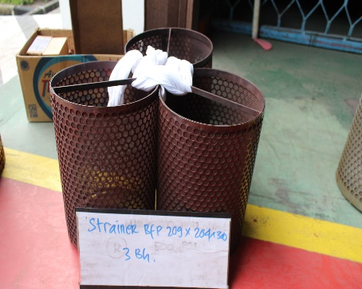 | Baik
2 | 18.05.2020 | 4919883185 | WO528505 | 2940970001121 | FILTER;SEA WATER;STRAINER 270X265X630MM | 1 | BH | 01/07/2020 | C 00138 | WH3 | III P 1.2.1 | 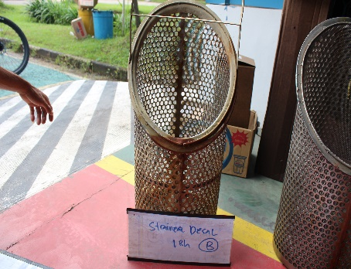 | Baik
 |  |  |  |  |  | 1 | BH | 01/07/2020 | A 00139 | Gudang Terbuka Biru | Gudang lelang Biru | 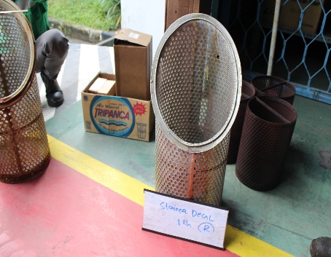 | Rusak
3 | 18.05.2020 | 4919883158 | WO528504 | 2940970001119 | FILTER;OIL;P-COS-L-24-A-200W | 1 | BH | 01/07/2020 | B 00139 | Gudang Terbuka Biru | Gudang lelang Biru | 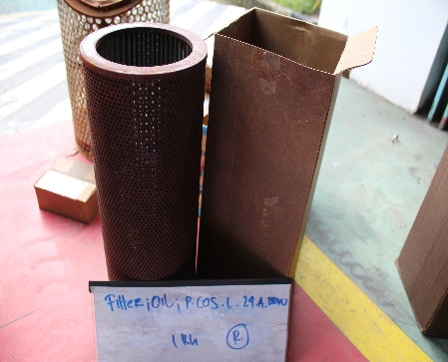 | Rusak
4 | 18.05.2020 | 4919883181 | WO528476 | 2940970000626 | FILTER;OIL;VN-08A-150W-1 | 2 | BH | 01/07/2020 | C 00139 | Gudang Terbuka Biru | Gudang lelang Biru | 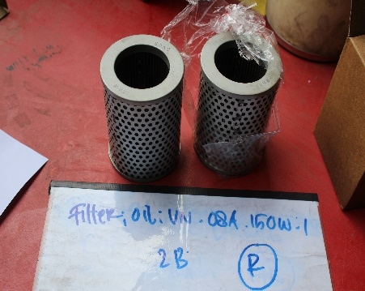 | Rusak
5 | 18.05.2020 | 4919883166 | WO528502 | 2940970000116 | FILTER;OIL;710X150mm | 1 | BH | 01/07/2020 | A 00140 | Gudang Terbuka Biru | Gudang lelang Biru | 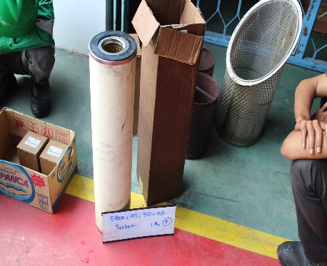 | Rusak
6 | 18.05.2020 | 4919883181 | WO528476 | 2940000000182 | FTR;PAL;A10V028DR31R;HC9021FDT4H | 1 | BH | 01/07/2020 | B 00140 | WH3 | III P 1.2.1 | 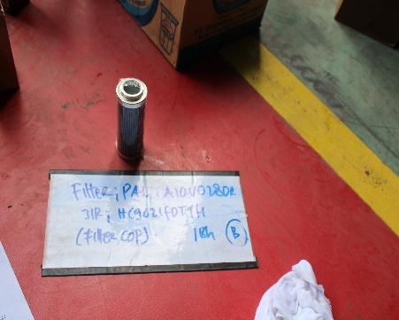 | Baik
 |  |  |  |  |  | 1 | BH | 01/07/2020 | C 00140 | Gudang Terbuka Biru | Gudang lelang Biru | 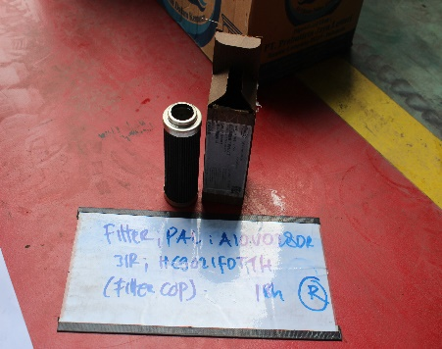 | Rusak

 | Diperiksa Oleh |  |  |  |  |  |  |  |  | Disusun Oleh
 | PLH SPV. LOGISTIK |  |  |  |  |  |  |  |  | AF/JF LOGISTIK

 | ADI NUGROHO DHARMAYANTO |  |  |  |  |  |  |  |  | MARIA FADILLAH

 |  |  |  |  | Mengetahui
 |  |  |  |  | MANAGER BAGIAN PEMELIHARAAN

 |  |  |  |  | MUHAMMAD ARIF

